Schaubild A5.3-1
Schaubild A5.3-1: Ausbildungsanfänger/-innen und andere Arten von Neuabschlüssen, Bundesgebiet 2016
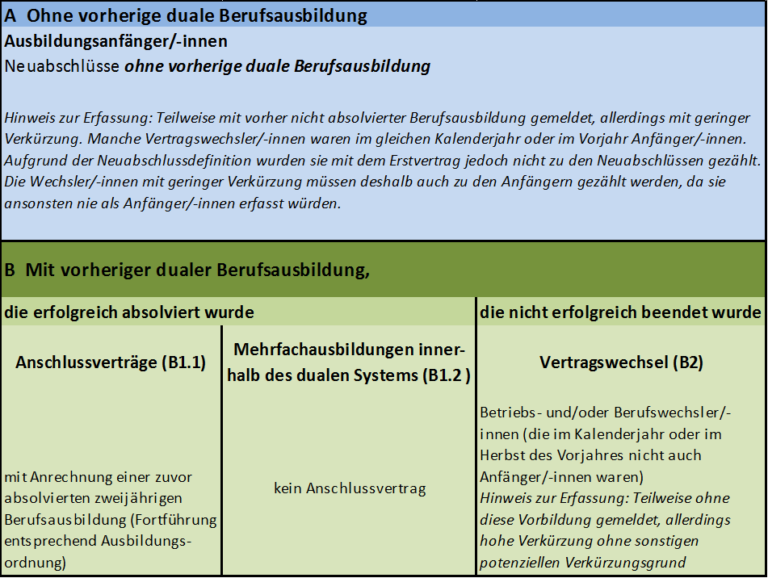
 | Ausbildungs-anfänger/-innen (A) | Vertragswechsel (B2) | Anschlussverträge (B1.1) | Mehrfach-ausbildungen (B1.2)
 | 89% | 7% | 1% | 3%

 | Quelle: "Datenbank Auszubildende" des Bundesinstituts für Berufsbildung auf Basis der Daten der Berufsbildungsstatistik der statistischen Ämter des Bundes und der Länder (Erhebung zum 31. Dezember), Berichtsjahr 2016. Berechnungen und Abgrenzungen des Bundesinstituts für Berufsbildung (Merkmal Anschlussvertrag gemeldet).

